注意点
No. | 注意点
1 | 无论联机是否成功，都进行二次授权（外部认证 2GAC），如果39域响应码为空则送Z3。
2 | 需要过国密卡案例，若使用MESDK，startEmv时，国密的标识要为true。B卡案例不用过。
3 | 联机中，卡序列号23域，无值时为‘000’。
4 | 外卡预授权9C为00，内卡为03。 外卡可以在startEmv时，onFinalAppSelect里进行判断AID为A0 00 00 00 25 01 时，内核9C的设置（emvModule.setEmvData(0x9C, new byte[0x00]);）。
5 | SDK2.0不支持脱机密文。
6 | SDK2.0脱机明文方法：startStandardPlainPinInput
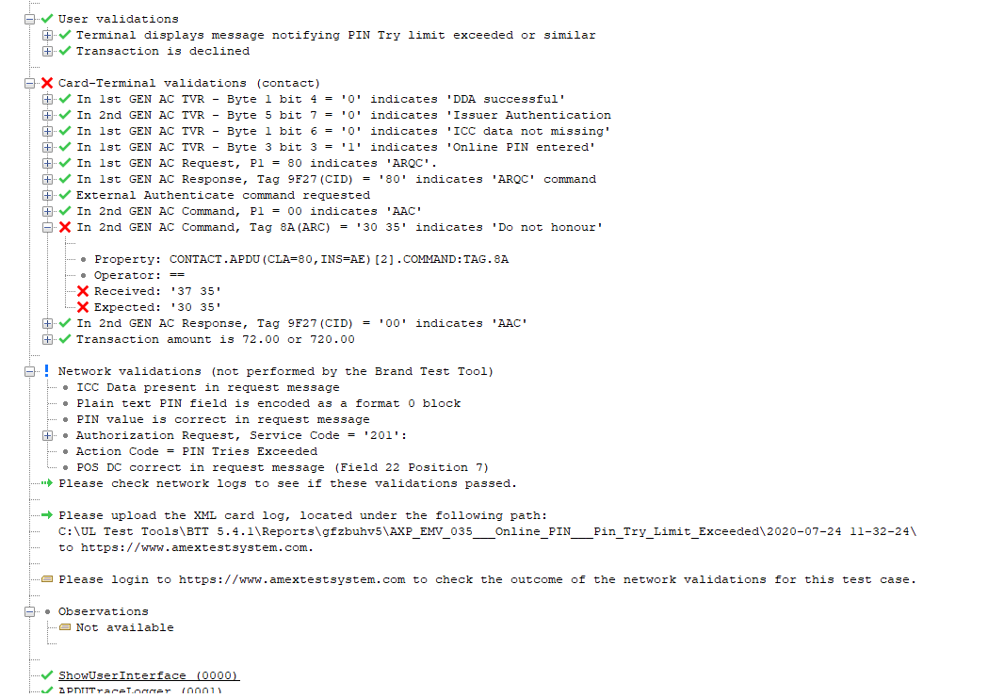
7 | SDK3.0脱机输密方法：startStandardOfflinePinInput，模数指数从pboc中的pin回调里获取
8 | Bypass：emvController.sendPinInputResult(new byte[]{});
注意点13 外卡UL 8A问题
9 | 撤销输密：emvController.sendPinInputResult(null);
10 | 确认输密：emvController.sendPinInputResult(pin);
13 | 连通卡降级则交易需要终止。
11 | 非接免密免签根据业务规则进行判断。 DF19 非接触读写器脱机最低限额， DF20 非接触读写器交易限额/Service ATC(SrATC)[Rupay]
12 | 二次授权，外卡如果后台55域返回有TAG91，授权响应码 TAG 8A需要传TAG 91的最后两个字节。如果使用MESDK，则授权响应码（AuthorisationResponseCode）不需要传，MESDK会自动截取91，只需要传Field55。
13 | 外卡UL关于8A的值的问题。涉及外卡接触案例12，14，16，29，33，35，39。 8A说取值为39域或者91最后俩字节，仿真返回码是01，55或者55，UL要求05。UL工具上会报错，但实际为正确，该部分连通会人工审核。如类似右侧图： 20200727更新：连通要求EMV029案例需要通过，具体改造如下， 二次授权，外卡如果后台55域返回没有TAG91，授权响应码 TAG 8A，联机成功传“00”，联机失败传“05”， 这样029案例可以通过，其他案例不要求（测了012 后台返回91，不符合条件。029不返回91，需要传05）。
14 | 终端需要上送入网认证标号，主机端在104域上送。
15 | 所有运通卡交易凭条均不允许打印片效期。 所有运通卡交易凭条均不允许打印片效期。 建议判断卡片主账号 BIN 。如果时 34/37 开头的运通卡，则在打印小票将有效期屏蔽，屏蔽格式 为:XX/XX
16 | 所有运通卡交易凭条【S-刷卡 C-插卡 X-非接 M-手输卡号 】
17 | 外卡不需要上送脚本。

